상품제안서
타이벡 쇼퍼백 | 상품코드: S40753

 |  |  |  |  |  |  | 02-713-8555 | www.synergygift.co.kr
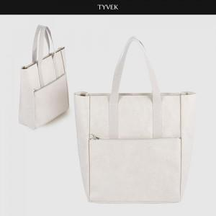

【상세/제작정보】 | <span style="font-size: 14pt;">★1사이즈, 1개 구성입니다.</span><br><span style="font-size: 14pt;">★발주전 색상재고 먼저 확인 부탁드립니다!</span><br><span style="font-size: 14pt;">★인쇄 시안 내 빼다, 누끼가 있을 시 인쇄비가 추가될수 있으니 반드시 확인해주시기 바랍니다.</span><br><span style="font-size: 14pt;">★제품의색상,인쇄색상은 화면과 다소 차이가 있을 수 있습니다.</span>

【인쇄/포장옵션】 | 풀칼라 / OPP(비닐)

【공급단가】 | 수량 | 50~ | 100~ | 500~ | 1,000~ | 2,000~
*VAT별도 | 단가 | 38,400원 | 36,900원 | 36,150원 | 35,100원 | 34,200원

【상품 URL】 | https://www.synergygift.co.kr:443/src/goods_detail.php?gdno=40753

